Sheet1
编号 | 优先级 | 问题描述 | 发现人 | 截图 | 责任人 | 备注 | 解决时间
 | 紧急 | 上市场
 | 高 | 全场景支持的时间表确认
1 |  | 日程消息重复提醒 | 蒋晓青 | 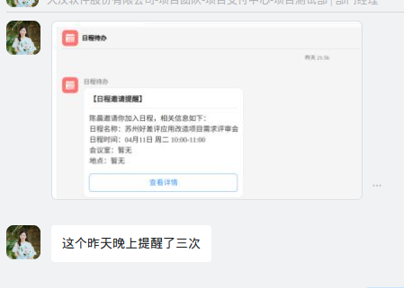 | 朱庆玲 | 之前出现过，4.13更新过，观察中 | 4.13已解决
2 |  | 强提醒消息内容不全，下方有空白 | 刘盛茂、范玉亭、王梦云 | 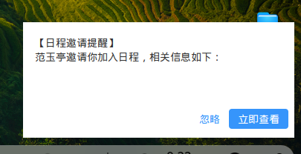 | 蒋野、张磊 | 开发完成，页面UI也需要重新调整下（已验证） | 4.18已解决
3 |  | 日程离线通知未展示消息详情（正常格式为：业务系统前台名称+通知消息内容） | 刘盛茂、王雨 |  | 宋玉锋 | 已去掉离线推送
4 |  | 日程开始提醒无离线通知 | 刘盛茂、王雨 | 离线通知指“编号3”截图内容 | 蒋野 | 已去掉离线推送
5 |  | 待办提醒发出后，点击强提醒跳转空白，一段时间后恢复正常（新拉一个人，每次都有这个问题 ） | 王梦云 | 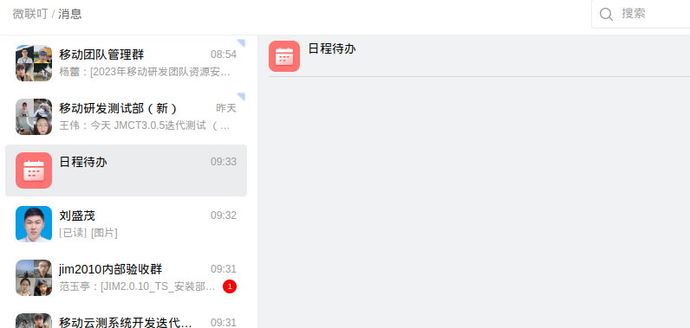 | 朱铭杨、范玉亭 |  | 4.13已解决
6 |  | 最新收到的消息，未在聊天窗出现 | 刘盛茂 | 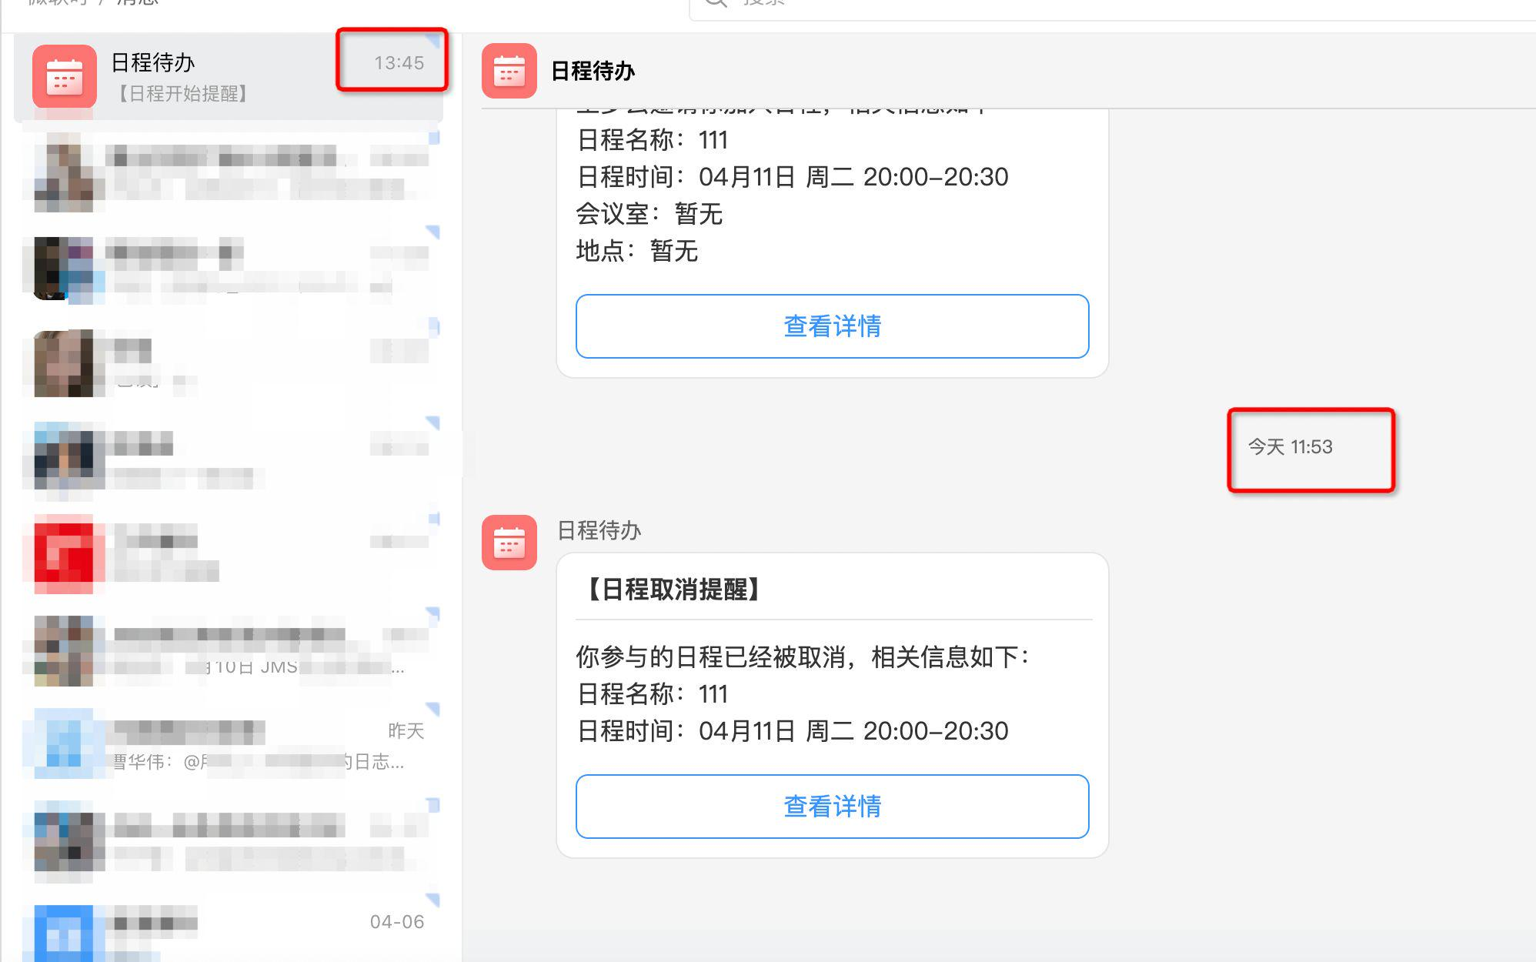 | 丁慎、张磊 | wss 链接断开（测试中） | 4.18已解决
7 |  | 日程出现多个提醒，点击提醒后看到空聊天页 | 丁浩 | 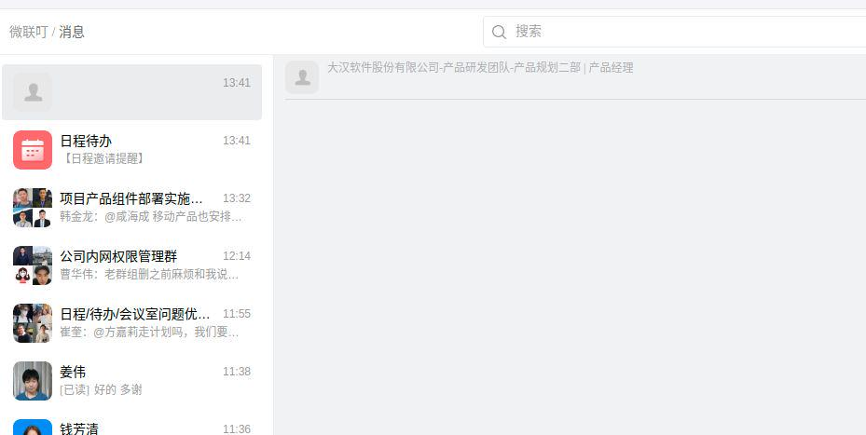 | 朱铭杨、范玉亭 | 已解决 | 4.18已解决
8 |  | 刚刚的这个日程，从强提醒里点立即查看，进来后没有立即展示这个日程，刷新了下IM才出来 | 王梦云 | 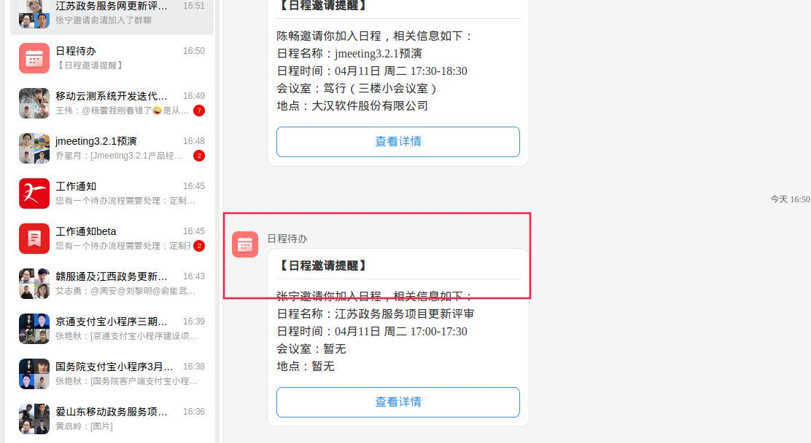 | 朱铭杨、范玉亭 |  | 4.18已解决
9 |  | 早上收到多个待办通知，点击后“日程待办”服务号无新消息 | 吕典、王雨 | 无 | 胡灿、宋玉锋 | 已去掉离线推送
10 |  | 工作通知bata 通知内容没有缩略显示 | 蒋晓青 | 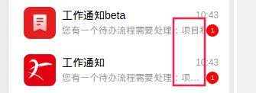 | 朱铭杨、范玉亭 |  | 4.13已解决
11 |  | 提醒消息脱敏关键词不正确，“站会”词汇被脱敏 | 刘盛茂 | 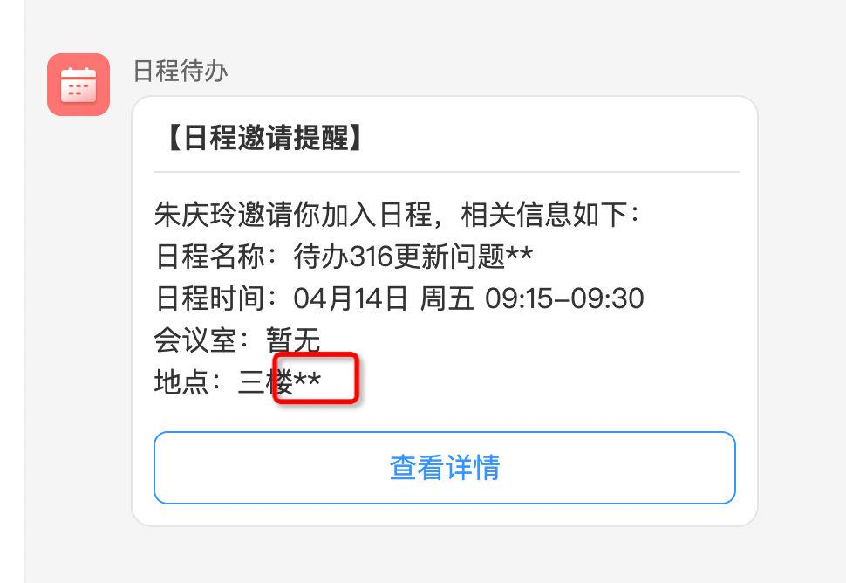 | 蒋野、张磊 | 由蒋野对接tas词语分析接口（已验证） | 4.18已解决
12 |  | pc端收到通知，但是点击气泡，右侧详情页不展示内容，需要刷新下，最新的通知内容才展示 | 王梦云 |  | 蒋野、张磊 | JMS程序设计的 实时性没有那么高，导致展示不及时；需要jms讨论，还没有明确的解决方案 | 4.18已解决
13 |  | 微联叮Mac客户端，日程点击【查看详情】无反应，无法直接确认参加 | 刘婉辰 | 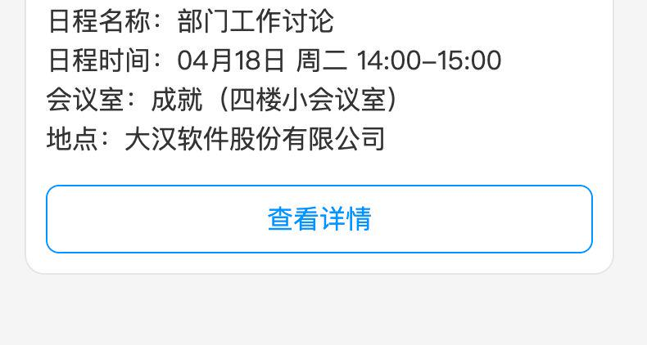 | 朱铭杨 |  | 4.18更新后，与反馈人确认了下，已解决，在观察下
14 |  | 项目评估里有两个待办，在消息里只收到一条 | 房总 |  | 徐家骏 | 业务系统排查问题 | 预计4.27解决
 |  |  |  | 
15 |  | 微联叮Mac客户端，点击日程待办工作通知，跳转“请重试”页面 | 王雨 | 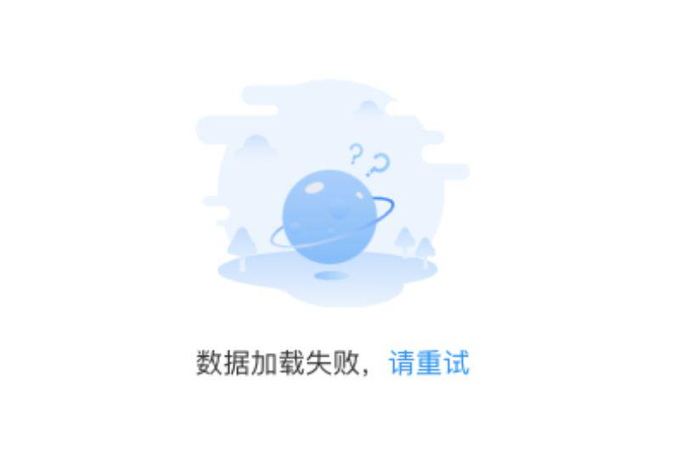 | 朱铭杨 |  | 4.18已解决
16 |  | 4月5号后，pms服务号消息不换行了 | 钱芳清 | 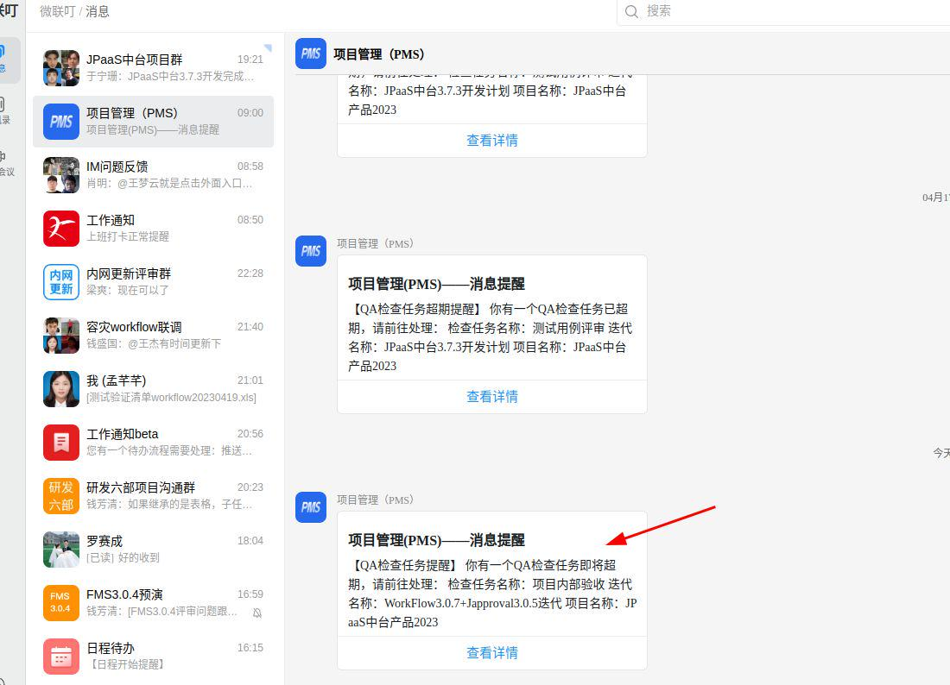 | 刘盛茂 | 后台markdown格式模板增加手动增加换行符 产品经理在后台模板修改下 （后续需要pms统一调整模版，已通知） | 4.18已解决
 |  |  |  | 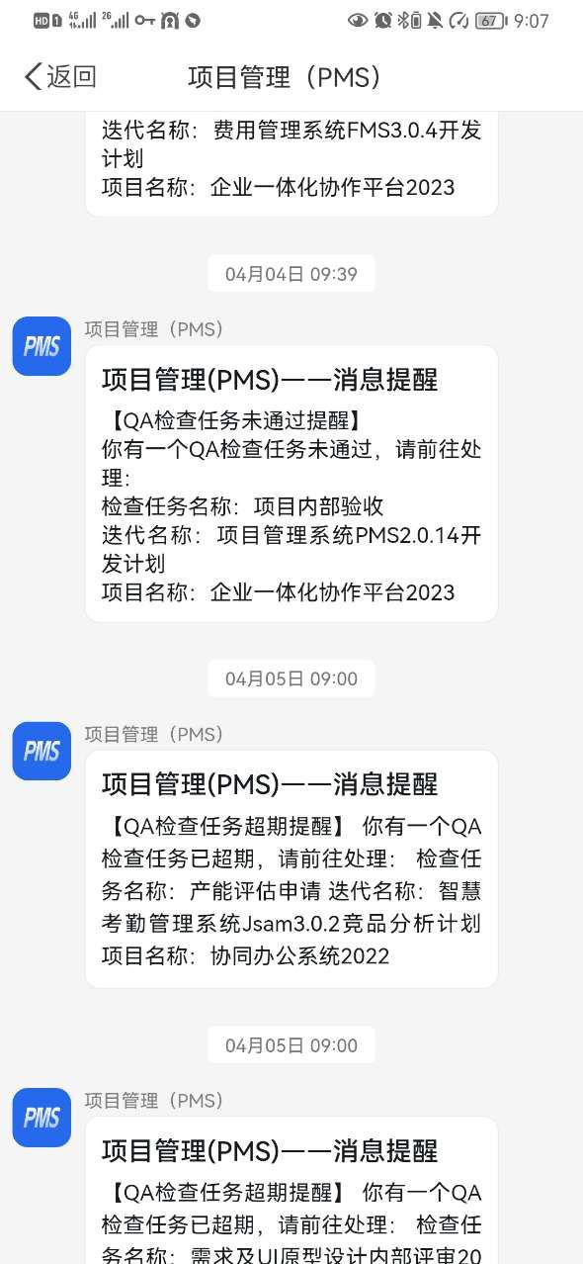
17 |  | 日历日程推送个人待办消息，人名重复，实际只选择了2人 | 钱芳清 | 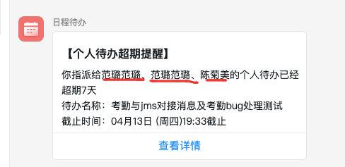 | 刘盛茂 | 执行人 小于4的时候会有这个问题（业务系统修改） | 预计4.27解决
 |  |  |  | 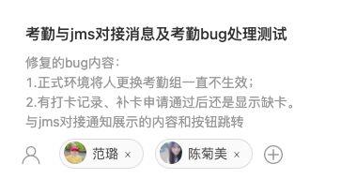
18 |  | 考勤只设置了移动端通知，pc端消息列表及强提醒都能收到通知 | 钱芳清、刘盛茂 | 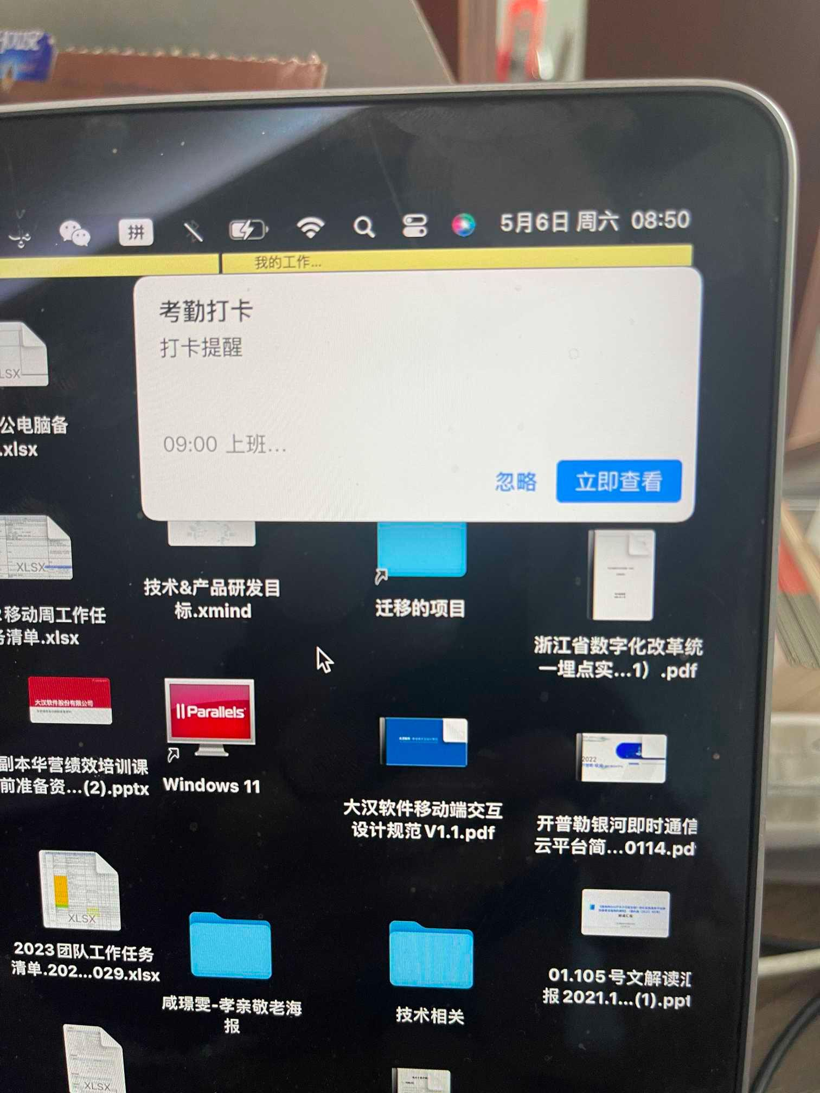 | 蒋野、朱铭杨、宋玉锋 | JMS和IM服务端、客户端都需要修改 | 预计5.18解决
 |  |  |  | 

